ゴミ拾いイメージ図
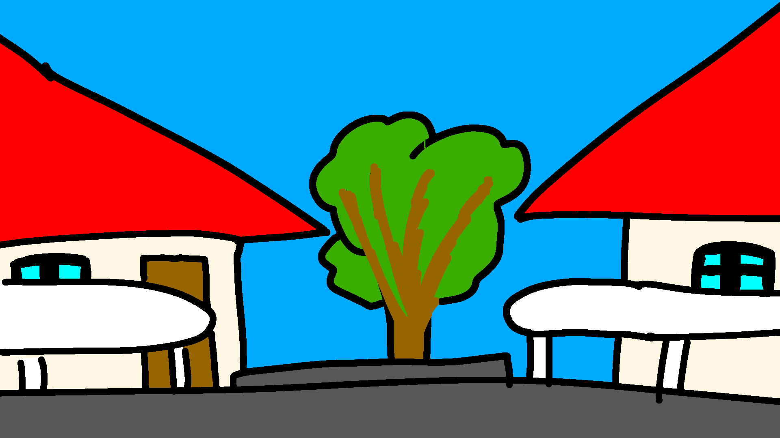
一覧へ
上から見たイメージ図

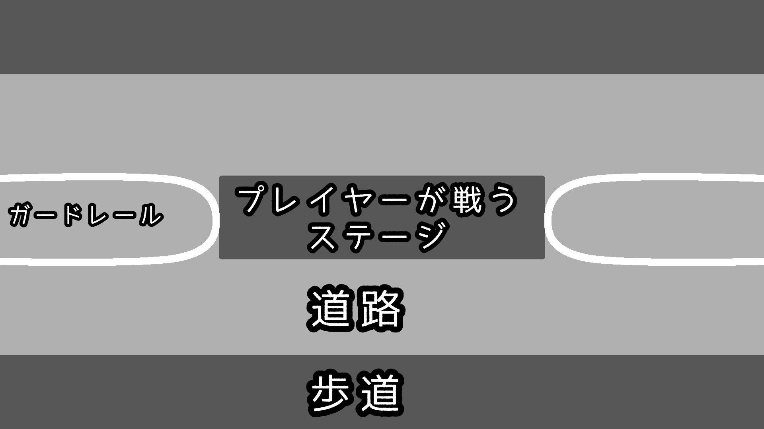

横から見たイメージ図

ゴミ拾い概要
一覧へ
ミニゲーム概要 | ミニゲームサイクル
住人から投げられるゴミ袋をゴミ箱に入ったプレイヤーが移動しより多く回収するミニゲーム

タイム
アップ
ゲーム開始
ゲーム中
HPが0になった
得点は半分になる
得点から獲得金額を計算
ゲーム終了
拠点シーンへ
ミニゲームの特徴
特徴1
動かすプレイヤーはゴミ箱、敵のゴミ箱に乗ることもできる。
特徴2
ゴミ袋に触れる
敵を攻撃
車に
ぶつかる
ゴミ収集車に回収される
道路は車が通っており、ぶつかるとHP減少。3回ダメージを食らうとゲームが強制終了する。
特徴3
ゴミ収集車が来ることもあり、回収されてしまうと一発退場。
ゴミを獲得
HP減少
特徴4
敵に対して攻撃することで相手が持っているゴミを奪うことができる。

